测试截图
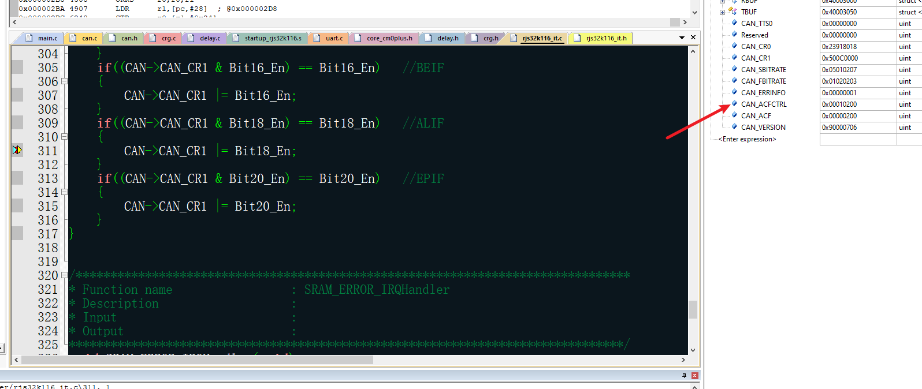
仲裁失利中断

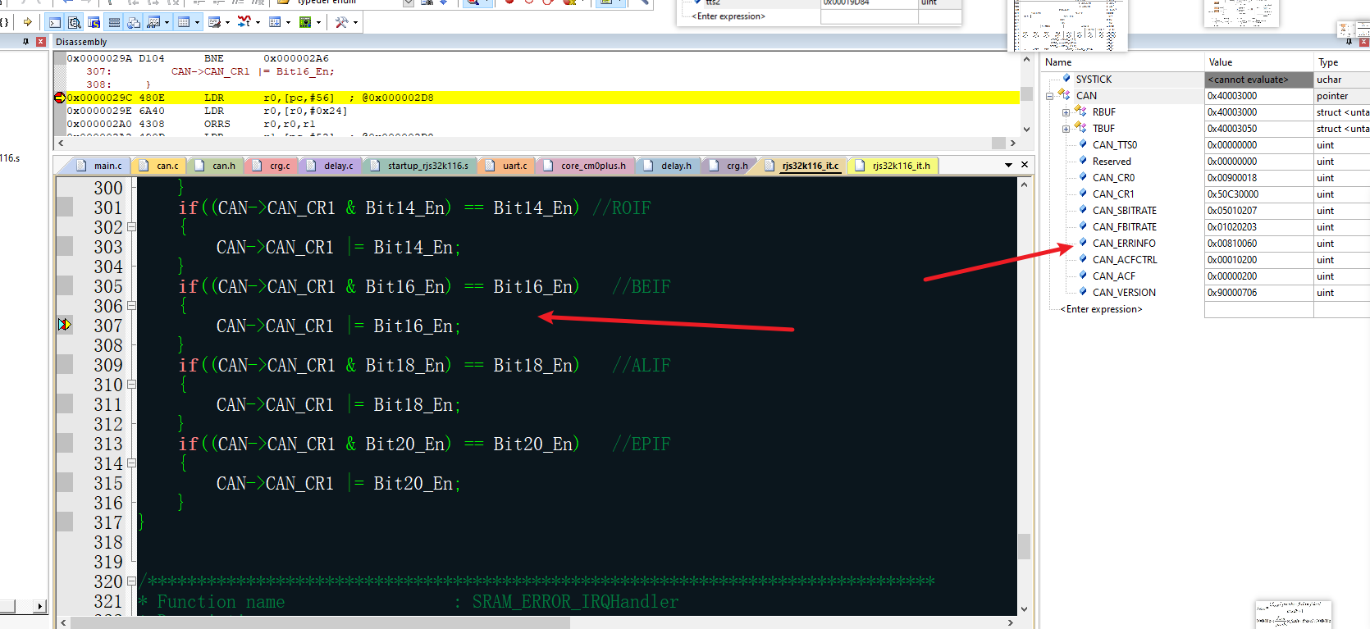
填充错误

格式错误

位错误

CRC错误 【波特率500K下测试】

CANFD填充错误

CANFD CRC错误

CANFD 格式错误 【无CRC界定符】

主动错误 【6个显性位】 | 被动错误

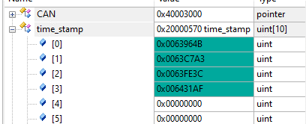
接收时间戳

发送时间戳

测试方法备注
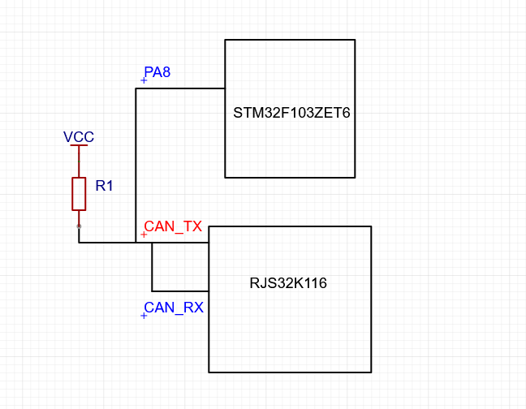
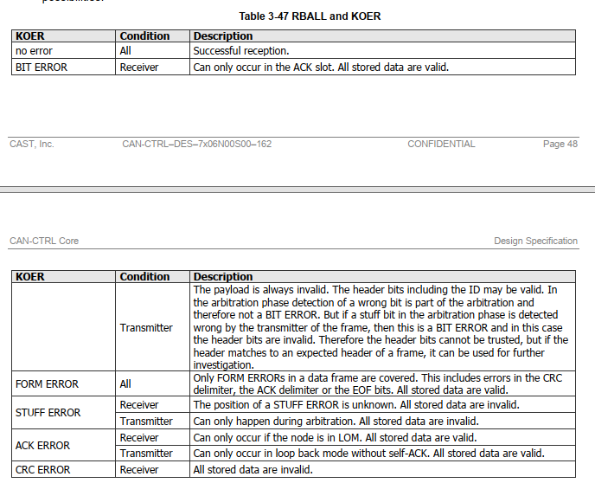

BUS ERROR中断测试外部接线方法：一定要将CANTX和CANRX相接，并且上拉，不需要接到CAN收发器上 | Bus Error错误注意事项

